特定市区町村_表紙
市場情報評価ナビ

２０1７年度版

特定市区町村 評価レポート

愛知県 弥富市

 |  | 愛知県
 |  | 弥富市

株式会社 日本統計センター
 | City

特定市区町村ﾏｯﾌﾟ
＜居住者＞
 |  |  |  |  |  |  |  |  |  |  | 外円：半径10km 内円：半径5km
位置図 | 位置図 |  |  |  | 住民基本台帳人口密度 |  |  | 2016年 |  | 高齢者比率 | 2016年
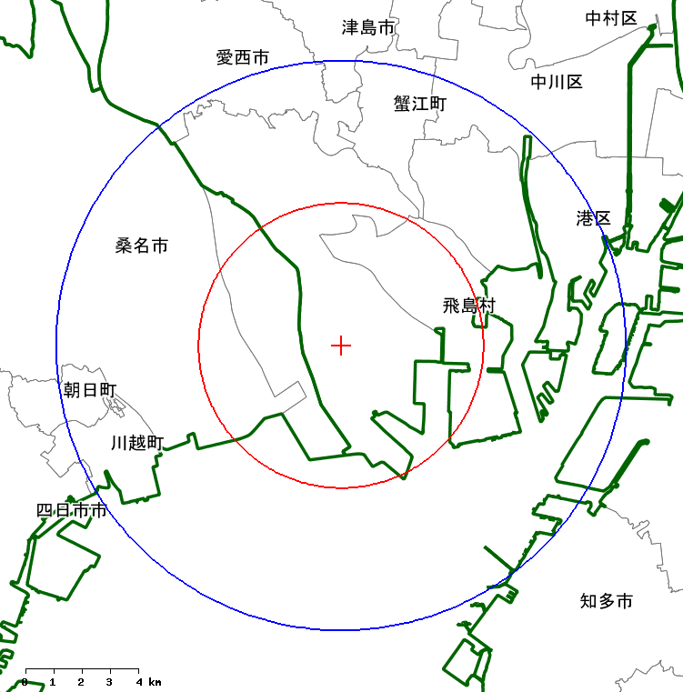
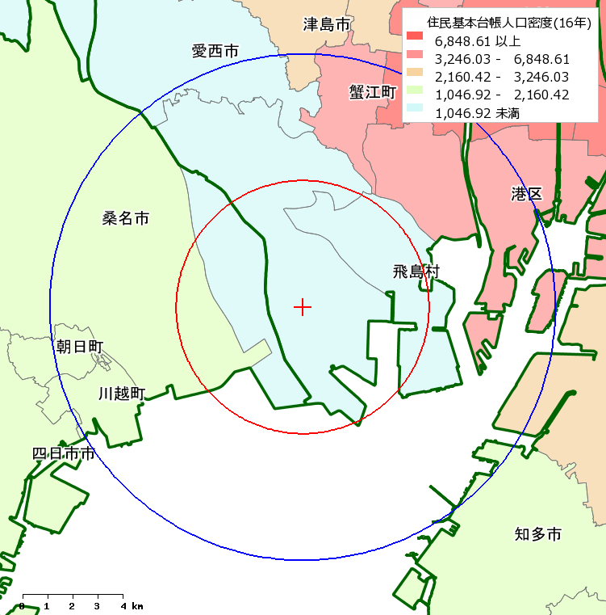
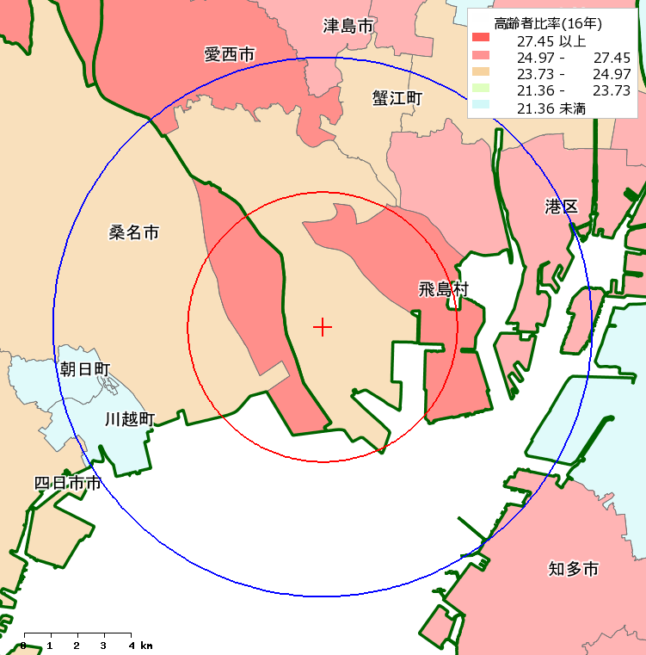

規模 | 42.98
労働力 | 48.67
成長度 | 53.14
中心地性 | 47.99
富裕度 | 44.40
消費生活 | 42.89
将来人口 | 43.01
規模
 | 弥富市 | 都道府県計
2012 | 100 | 100
2013 | 100.18488133 | 100.1358502
2014 | 100.23572369 | 100.35530053
2015 | 100.05084237 | 100.47025071
2016 | 99.641792424 | 100.61655092
 | 居住者 |  |  |  | 分野別水準（居住者） |  |  |  |  | 人口推移
 | ＜分野ごとの特徴＞
 | ○ | 非常に高水準の分野はありません。

 | ○ | 非常に低いと判定される分野はありません。
 |  |  |  |  |  | レーダチャート
 | ＜地域特性からみた特徴＞ ※実数を除く |  |  |  |  | 軸は評価分野
 | ○ | 非常に高水準にある主な指標は下記のとおりです。 |  |  |  |  | ※良い悪いを判断するものではない
 |  | 成長度では｢昼間人口｣｢民営事業所従業者数｣の伸び 消費支出では｢交通・通信費｣の比率 |  |  |  |  | 分野（年齢構成など）は対象外
 |  |  |  |  |  | 値は偏差値

 | ＜将来予測＞
 | ○ | 2020年の人口は、2010年から-0.92%減少した | 42,872人
 |  | と予測されます。
 | ○ | 高齢者(65歳以上)比率は2010年の25%から26%と、横ばいに推移すると予測されます。

 |  |  |  |  |  |  |  |  | ※基準年を100とした指数。
＜産業・社会環境＞
 |  |  |  |  |  |  |  |  |  |  | 外円：半径10km 内円：半径5km
 | 民営事業所密度 |  |  | 2014年 | ３０人以上民営事業所比率 |  |  | 2014年 |  | 通勤圏（当該市区町村への通勤者数） | 2010年
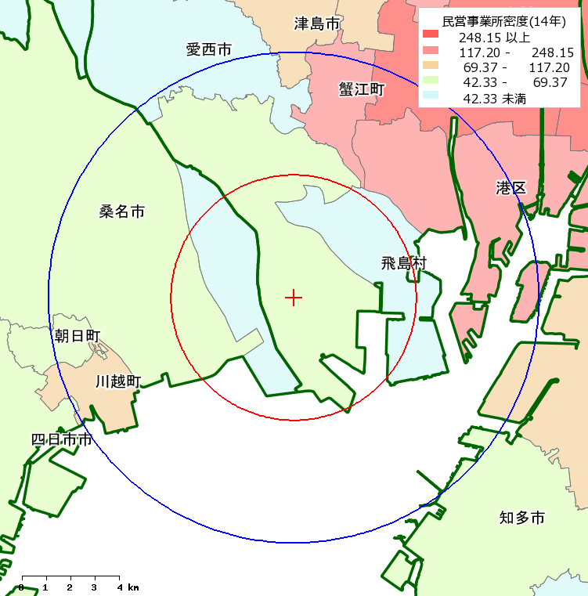
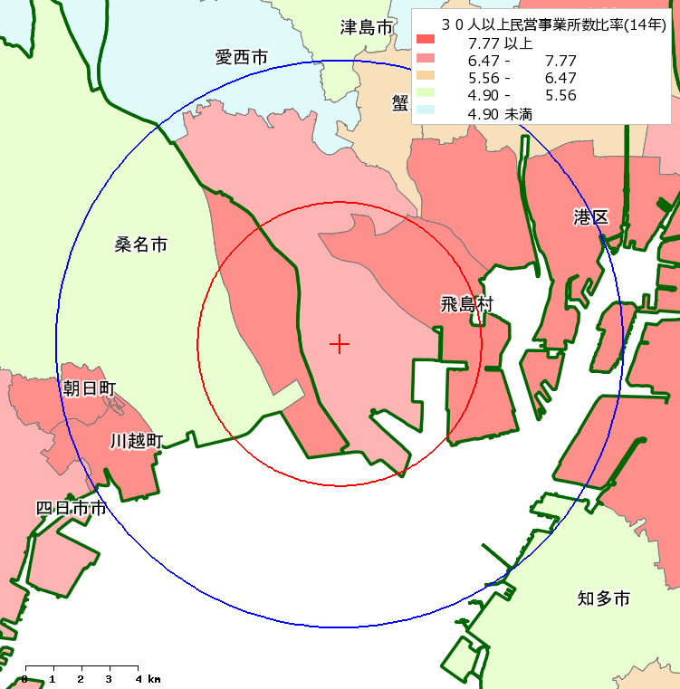
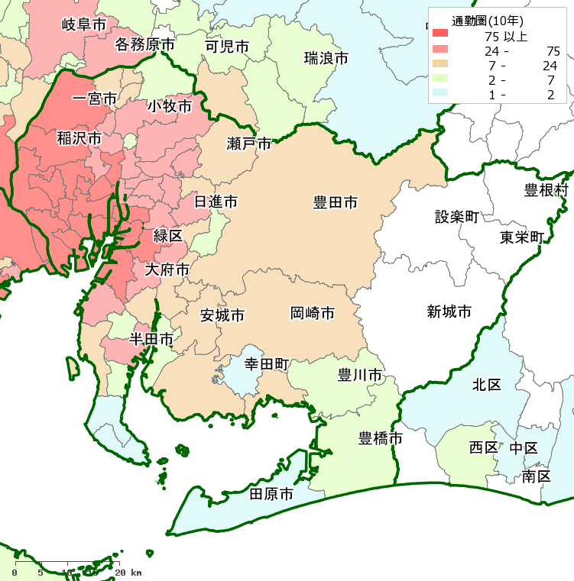

規模 | 44.00
成長度 | 54.00
中心地性 | 48.01
成果 | 45.09
労働生産性 | 51.16
都市開発 | 48.73
施設充足度 | 49.19
就業・就学 | 44.41
 | 弥富市 | 都道府県計
2004 | 100 | 100
2006 | 100.6516073 | 96.765663141
2009 | 100.21720243 | 99.613506916
2012 | 89.530842745 | 93.429617575
2014 | 89.965247611 | 94.507729862
 | 産業・社会環境 |  |  |  | 分野別水準（産業・社会環境） |  |  |  |  | 民営事業所数推移
 | ＜分野ごとの特徴＞
 | ○ | 非常に高水準の分野はありません。

 | ○ | 非常に低いと判定される分野はありません。
 |  |  |  |  |  | レーダチャート
 | ＜個々の指標にみられる特徴＞ ※実数を除く |  |  |  |  | 軸は評価分野
 | ○ | 非常に高水準にある主な指標は下記のとおりです。 |  |  |  |  | ※良い悪いを判断するものではない
 |  | 業種構成では｢運輸業・郵便業｣｢生活関連サービス業等｣ 成長度では｢小売年間販売額｣の伸び |  |  |  |  | 分野（年齢構成など）は対象外
 |  |  |  |  |  | 値は偏差値

 | ○ | 人口に対する充足率が'非常に高い'と判定できる指標はありません。

 |  |  |  |  |  |  |  |  | ※基準年を100とした指数。 |  | 【注:6頁枠外参照】

